autocad
指令 | 描述 | 操作
Pol | 畫多邊形 | 指定多邊形的邊，內接（圓內圈）,外接（圓外圈）,選邊界
os | 所有的開始 | 選想要的特性
PE | 改變聚合線的特性 | 選polyline➛width➛打數字（變粗,男人的夢想）
P | 手手 | 拉左拉右
mt | 文字 | 拉一下➛左click➛ 字大小
la | 圖層 | 可以新增圖層及改特性
lt | 選線的類型
lts | 選線的大小 | 打數字➛enter
a | 畫弧形 | 選兩點➛角度
h | 填滿形狀及圖案 | h➛選圖案➛點擊要填滿的圖案
m | 拉動 | m➛enter➛點➛enter➛拉➛左click
mi | 鏡像 | 選一點➛旋轉➛否
ar | 複製大量相同圖形 | 選物件➛enter➛選➛改數字
o | 偏移 | 打數字➛指物件➛拉入/拉出
co | 大量複製 | 點擊大量複製
plot | 出pdf | 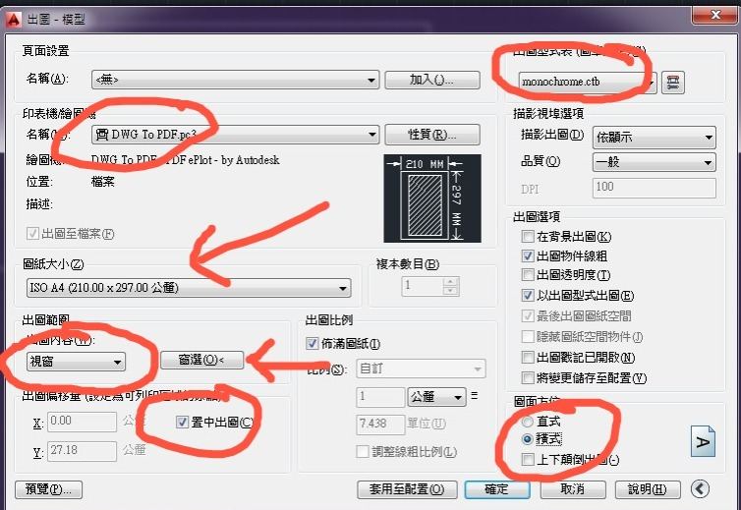
ro | 旋轉
tr | 剪裁
ex | 延伸
cha | 斜角
fill | 圓角
crtl+z | 還原 | crtl+z
z enter e enter | 放大 | z enter e enter

